svnpatchmakerapp使用手册
工具介绍（java项目）
 | 通过svn url中提交的文件记录，来提取本地已编译的文件，可以方便的做成打包补丁，用于部署项目的更新使用。

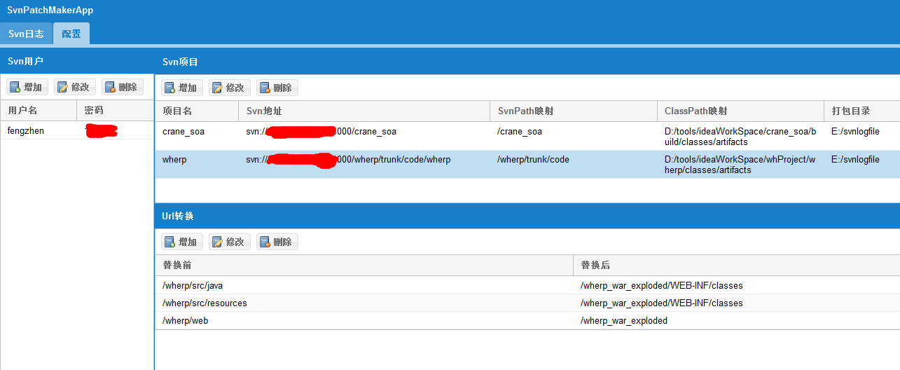

1.配置svn的账户信息
2.配置svn的项目信息 |  |  | 注：在我们不知道svn url结构的时候，可以只先配置svn地址与项目名，其他的可以随意填写，之后在使用界面上通过查询来查看svn url的结构
 | 自定义项目名，在使用的时候会用到
 | svn地址
 | svnpath映射，classpath映射，这两个是对url进行转换的配置
 | 打包目录，最终生成patch的目录
3.url转换
 | 将路径中的特殊路径进行转换，最终找到本地文件的路径

看一个具体的例子

 | 首先查询出一条svn url的记录
 | 从图中可以看出是
 | /wherp/trunk/code/wherp/src/java/com/weihua/mps/sales/service/AppsheetService.java
 | 从这里开始就要进行url的转换之旅了
 | 1.路径映射转换
 |  | svnpath为/wherp/trunk/code
 |  | classpath为D:/tools/ideaWorkSpace/whProject/wherp/classes/artifacts
 |  | url转变为D:/tools/ideaWorkSpace/whProject/wherp/classes/artifacts/wherp/src/java/com/weihua/mps/sales/service/AppsheetService.java
 | 2.url规则转换
 |  | 不看路径的映射，我们将会得到/wherp/src/java/com/weihua/mps/sales/service/AppsheetService.java这样一个路径
 |  | 从结构上我们不难看出，其很像源码的路径
 |  | 那么由此看来，我们需要找到与其对应的编译路径
 |  | 其实编译的目录就在D:/tools/ideaWorkSpace/whProject/wherp/classes/artifacts路径之下
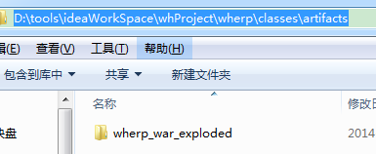

 |  | 它就是该项目对应的编译目录，对应上前面的"源码路径"，我们可以找到这样的路径

 |  | 我们把这两段路径拿出来对比一下
 |  | /wherp/src/java/com/weihua/mps/sales/service/AppsheetService.java
 |  | /wherp_war_exploded/WEB-INF/classes/com/weihua/mps/sales/service/AppsheetService.class
 |  | 不同的地方只是上面高亮的部分（最后的.java转.class已在程序中处理）
 |  | 所以这部分就是我们需要规则转换的部分

 |  | 通过path映射和规则转换的配置之后，就能使用该工具来提取补丁文件了

